상품제안서
장수거북 24K금도금 티타늄수저세트(거북받침+청홍수저집) | 상품코드: S43324

 |  |  |  |  |  |  | 02-713-8555 | www.synergygift.co.kr
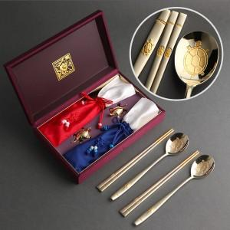

【상세/제작정보】 | <span style="font-size: 14pt;">※ 기본 숟가락 인쇄 / 젓가락 인쇄 희망시 별도 문의 바랍니다.</span>

【인쇄/포장옵션】 | 실크, 레이저, 금박 / 포장지포장

【공급단가】 | 수량 | 20~ | 100~ | 300~ | 500~ | 1,000~
*VAT별도 | 단가 | 41,600원 | 39,360원 | 37,440원 | 36,480원 | 35,840원

【상품 URL】 | https://www.synergygift.co.kr:443/src/goods_detail.php?gdno=43324

